상품제안서
카카오프렌즈 INC샤프2P+리틀프렌즈 노크볼펜2P 세트 | 상품코드: S39556

 |  |  |  |  |  |  | 02-713-8555 | www.synergygift.co.kr
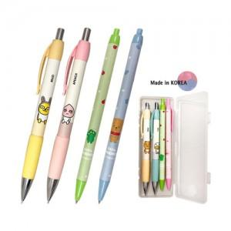

【상세/제작정보】 | <p><span style="font-size: 14pt;">※ 캐릭터 지정 불가 랜덤 발송 됩니다.</span></p><p><span style="font-size: 14pt;">※ 운임비 별도 발생 됩니다.</span></p>

【인쇄/포장옵션】 | 케이스 실크인쇄 / 포장불가능

【공급단가】 | 수량 | 100~ | 300~ | 1,000~ | 5,000~ | 10,000~
*VAT별도 | 단가 | 6,820원 | 6,510원 | 6,190원 | 5,980원 | 5,880원

【상품 URL】 | https://www.synergygift.co.kr:443/src/goods_detail.php?gdno=39556

